상품제안서
슈틸루스터 손난로 보조 배터리 5000mAh ST-PW100 | 상품코드: F31792

 |  |  |  |  |  |  | 02-412-0044 | www.easy1.co.kr
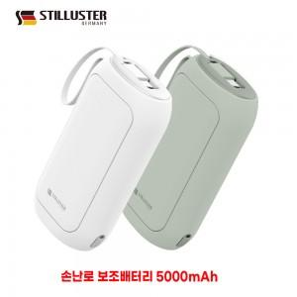

【상세/제작정보】 | - 택배비 1박스 60개 5,500원(VAT포함) 발생

【인쇄/포장옵션】 | 레이저, 풀칼라, 칼라필름인쇄 / 포장지포장

【공급단가】 | 수량 | 50~ | 100~ | 500~ | 1,000~ | 2,000~
*VAT별도 | 단가 | 10,200원 | 10,030원 | 9,770원 | 9,600원 | 9,350원

【상품 URL】 | http://www.easy1.co.kr/src/goods_detail.php?gdno=31792

